상품제안서
농협녹용 홍삼 70ml 30포, 명절선물 추석선물 설선물 사은품 답례품, 단체 선물 홍보 판촉 기념품 기프트, 선물용품 판촉용품 | 상품코드: F30170

 |  |  |  |  |  |  | 02-412-0044 | www.easy1.co.kr
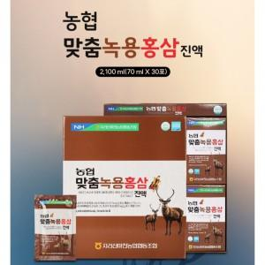

【상세/제작정보】 | 소량주문 가능합니다

【인쇄/포장옵션】 | / 포장불가능

【공급단가】 | 수량 | 50~ | 100~ | 500~ | 1,000~ | 2,000~
*VAT별도 | 단가 | 23,280원 | 22,890원 | 22,310원 | 21,920원 | 21,340원

【상품 URL】 | https://dev.easy1.co.kr:443/src/goods_detail.php?gdno=30170

